添付書類
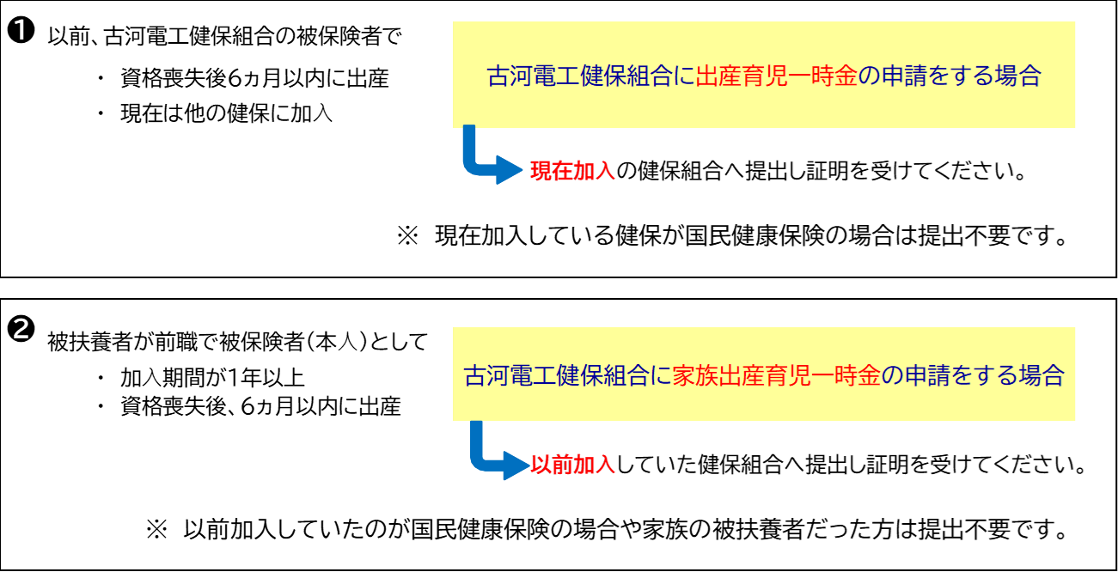
添付書類

⒈ |  | 請求書「医師記入欄」に 医療機関等の証明を受けられなかった場合
 |  | いずれか1点を添付してください
 |  | ① 医療機関等もしくは公的機関から発行された出生証明書の原本と
 |  | 翻訳文（翻訳者の住所、氏名、捺印要）
 |  | ② 戸籍抄本
⒉ |  | 医療機関等から交付される出産費用の領収・明細書の写し
⒊ |  | 出産時に海外にいたことが確認できる書類
 |  | いずれか1点を添付してください
 |  | ① パスポートのコピー | 氏名・顔写真 と 当該期間の出入国スタンプのページ
 |  | ② 査証（ビザ）のコピー | 氏名と有効期限が記載されたもの
 |  | ③ 航空チケットのコピー | eチケット控えを含む
⒋ |  | 海外の医療機関等に対して出産の事実、内容等の照会を行うことの同意書

 | ※ 出産育児一時金・家族出産育児一時金不支給証明書
 |  | 以下の条件に当てはまる方は他の健康保険との重複支払いを避けるため
 |  | 「出産育児一時金・家族出産育児一時金 不支給証明書」を提出してください。

